balance
API: |  | Recurso: GET | /credit-card-accounts/v1/accounts/{creditCardAccountID}/balance

Request:

Field Name | Glosa FieldName | Type Request | ISO20022 Type | JSON Data Type | Cardinalidad | Mandatory | Ejemplo | Observaciones
page | Número de página | Query Param | Max5NumericText | number (int) | [0..1] | No | 1 | Para paginación, indica la página que se desea consultar.
pageSize | Tamaño de página | Query Param | Max5NumericText | number (int) | [0..1] | No | 20 | Para paginación, indica la cantidad de cuentas por página.

Response:
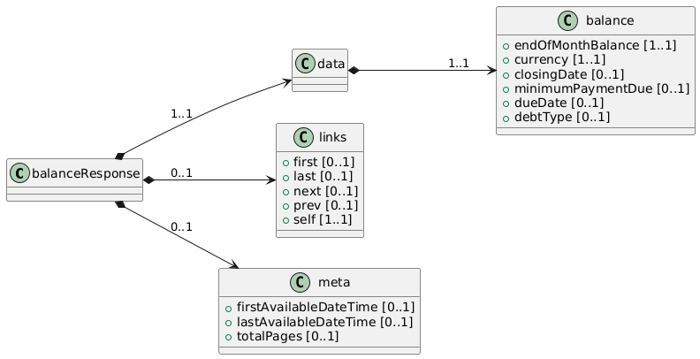
Field Name | Glosa FieldName | ISO20022 Type | JSON Data Type | Cardinalidad | Mandatory | Ejemplo | Observaciones | Path
balanceResponse | Objeto principal | - | object | [1..1] | Sí |  | Contenedor raíz de la respuesta.
data | Objeto principal | - | object | [1..1] | Sí |  | Contenedor raíz de la respuesta.
balance | Objeto principal | - | object | [1..1] | Sí |  | Contenedor principal del balance
endOfMonthBalance | Saldo a fin de mes | Amount | number | [1..1] | Sí | 150000 | Saldo facturado para el último cierre del mes.
currency | Moneda del saldo | ISO4217CurrencyCode | string | [1..1] | Sí | "CLP" | Moneda en la que se expresa el saldo de fin de mes.
closingDate | Fecha de cierre | ISODate | string (date) | [0..1] | No | "2025-02-28" | Fecha en la que se realiza el corte para facturar.
minimumPaymentDue | Pago mínimo | Amount | number | [0..1] | No | 10000 | Monto mínimo que debe abonar el cliente en la próxima fecha de pago.
dueDate | Fecha de vencimiento | ISODate | string (date) | [0..1] | No | "2025-03-10" | Fecha en la que vence el pago de la facturación del mes.
debtType | Tipo de deuda | DebtTypeCode | string | [0..1] | No | "Revolving" | Indica cómo se maneja la deuda (revolving, cuota, etc.).

